BookingPage
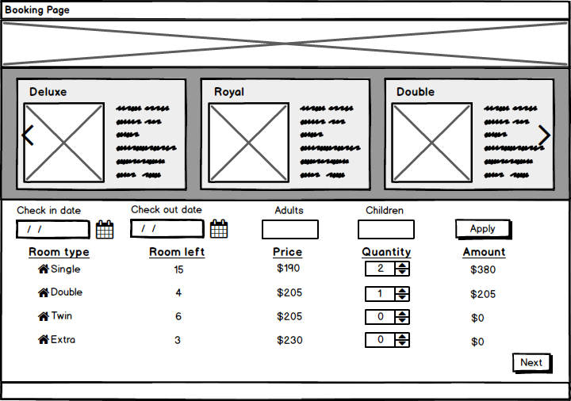
 | Booking Page
1

2
 |  | 1 : Ảnh khách sạn
 |  | 2: Thông tin các loại phòng hiển thị kiểu ảnh bên cạnh có text ghi thông tin kiểu phòng
 |  |  | *Kiểu phòng, Số giường, Số người lớn, trẻ em tối đa đc ở, mô tả về phòng, giá phòng
 |  |  | *Lướt sang khi ấn biểu tượng mũi tên ( nếu số kiểu phòng >3 )
 |  | 3: Ngày check-in: fomart ( dd/mm/yyyy)
 |  | 4: Ngày check-out: fomart (dd/mm/yyyy)
 |  | Chú ý 3+4: | ngày check in bắt đầu từ ngày mai
 |  |  | ngày check out không được nhỏ hơn ngày check-in ( lớn hơn ít nhất 1 ngày )
 |  |  | từ ngày check-in,out tính ra đc số đêm
3
4
5
6
7
 |  | 5: số người lớn
 |  | 6: số trẻ em
 |  | Chú ý 5 + 6 : số người lớn + số trẻ em người dùng ghi vào chỉ để nhân viên khách sạn biết để sắp xếp
 |  |  | người dùng phải tự nhìn thông tin phòng bên trên để tính toán chọn phòng phù hợp số người

8
 |  | 7: nút Apply: khi ấn nút apply thông tin booking (8) sẽ hiện ra bên dưới.

9
 |  | 8: Thông tim booking
 |  | Room type: kiểu phòng
 |  | Room left: Số phòng còn lại
 |  | Price: giá 1 đêm
 |  | Quanlity: số phòng muốn book
 |  | Amount: tổng tiền 1 đêm ( price * quantity )

 |  | *Room left được load theo ngày check-in , check-out

SQL select số kiểu phòng trống (đang dùng cho chức năng book offline ) |  | 9: Nút Next : ấn nút sẽ chuyển sang màn hình chi tiết đặt phòng

SELECT rt.room_type_id , rt.type_name, rt.price , COUNT(rt.type_name)
FROM tbl_room ro join tbl_room_type rt ON ro.room_type_id = rt.room_type_id
WHERE ro.status_id = 'RO01' AND ro.room_id NOT IN
(SELECT rd.room_id from tbl_reservation r JOIN tbl_reservation_detail rd ON r.id = rd.reservation_id
WHERE ((r.check_in BETWEEN check_in AND check_out)
OR (r.check_out BETWEEN check_in AND check_out)))
GROUP BY rt.room_type_id , rt.type_name, rt.price
ORDER BY rt.type_name ASC

ComfirmPage
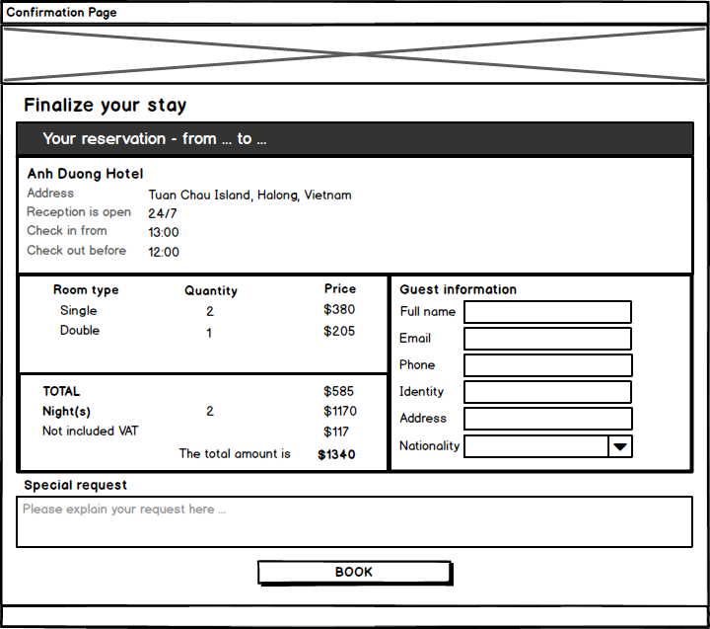
1
Confirmation Page

 | 1: Ảnh khách sạn
 | 2:Thông tin Khách sạn
 |  | From …. To : ghi ngày check-in, out
 |  | Thông tin bên dưới fix cứng
 | 3: Thông tin đặt phòng
2
 |  | Lấy thông tin bên booking page

 | 4: Thông tin thanh toán
 |  | Tiền phong x số đêm x VAT (10%) = total mount
3
5
 | 5: thông tin khách hàng
 |  | Full name : tbl_guest -> name
 |  | Email: tbl_guest->mail
 |  | Phone: tbl_guest->phone
 |  | Identity: tbl_guest->identity_card
4
 |  | Address: tbl_guest->address
 |  | Nationality: tbl_guest->country
 | 6: Note yêu cầu đặc biệt
 |  | Special request: tbl_reservation->note
 | 7: Button Book
 |  | Hệ thống sẽ chuyển đến cho khách hàng thanh toán ở BAOKIM
6
 | Sau khi Bảo Kim báo về thanh toán thành công thì hiển thị thông báo cho khách hàng.

7
 | Chú ý: khi book phòng hệ thống sẽ tự tìm số phòng trong DB tương ứng với Kiểu Phòng đã chọn để insert vào tbl_reservation_detail
 | Ví dụ: người dùng chọn 2/4 phòng Single còn trống,
 |  | DB đang có các phòng 4 Single sau còn trống: 101,102,201,202
 |  | hệ thống sẽ auto xếp lần lượt từ 101,102 cho khách

 | INSERT DATABASE
 | tbl_guest:
 |  | Full name : tbl_guest -> name
 |  | Email: tbl_guest->mail
 |  | Phone: tbl_guest->phone
 |  | Identity: tbl_guest->identity_card
 |  | Address: tbl_guest->address
 |  | Nationality: tbl_guest->country

 | tbl_reservation:
 |  | tbl_reservation->check_in |  | (format yyyymmdd)
 |  | tbl_reservation->check_out |  | (format yyyymmdd)
 |  | tbl_reservation->number_of_adult
 |  | tbl_reservation->number_of_children
 |  | tbl_reservation->number_of_room
 |  | tbl_reservation->guest_id |  |  | (lấy guest_id từ bản ghi insert vào tbl_guest bên trên)
 |  | tbl_reservation->status_id ("RS01")
 |  | tbl_reservation->create_ymd (now())

 | tbl_reservation_detail: |  | book bao nhiêu phòng thì insert bấy nhiêu lần
 |  | tbl_reservation_detail->reservation_id
 |  | tbl_reservation_detail->room_id |  |  |  | xem chú ý
 |  | tbl_reservation_detail->create_ymd (now())

